FD_lib
valide | rm | feature | filter01 | filter02 | filter03 | original_text<v.12> | change<v.12 | update_add<v.34> | change<reserve> | update_add<reserve>
 | 1411 | ILC | 场景 |  |  | 1. The ego vehicle drives within the system boundary. 2. Ego vehicle speed is 40 – 100 kph. 3. No other traffic participants block the target lane.
 | 1412 | ILC | 场景 |  |  | 1.The ego vehicle drives within the system boundary. 2.A safe start of lane change is not possible (e.g. vehicle approaching from behind on target lane).
 | 1413 | ILC | 场景 |  |  | 1. The ego vehicle drives within the system boundary. 2. ILC is executing a lane change and the ego vehicle has not left the origin lane.
 | 1414 | ILC | 场景 |  |  | 1. The ego vehicle drives within the system boundary. 2. ILC is executing a lane change and the ego vehicle is in target lane.
 | 1415 | ILC | 场景 |  |  | 1.The ego vehicle drives within system boundary. 2.The ego vehicle is executing ILC.
 | 1416 | ILC | 场景 |  |  | 1. The ego vehicle drives within system boundary. 2. The ego vehicle is executing ILC. Both lane are blocked by objects (i.e. faster vehicle in the rear or slower vehicle in the front) 原车道和目标车道同时被目标占用（后方快速来车，前方慢车）
 | 1417 | ILC | 场景 |  |  | 1. The ego vehicle drives within system boundary. 2. The ego vehicle is executing ILC. Target lane is blocked during lane change procedure (i.e. faster vehicle in the rear or slower vehicle in the front) 目标车道被占用（后方快速来车，前方慢车）
 | 1421 | ILC | 通过 |  |  | Start indicates the first step when enter AD mode, ADS shall directly go to lane keep running.
 | 1422 | ILC | 通过 |  |  | In this state, ADS shall control the EHPS to keep the vehicle in the middle of the ego lane. Constrain parameters during lane keep running: 1. Maximum stable deviation to the center of ego line: K_MaxDeviation2StraightLaneCenter4LaneKeep = 0.2m K_MaxDeviation2CurveLaneCenter4LaneKeep = 0.3m 2. Maximum allowed yawrate: deteremined by ego speed and road curvature, for details see Table2. K_MaxLateralYawrate4LaneKeep = 0.1rad/s 3. Maximum allowed yawrate jerk: K_MaxLateralYawrateJerk4LaneKeep = 0.02rad/s2 4. Maximum allowed lateral acceleration: deteremined by ego speed and road curvature, for details see Table1. K_MaxLateralAcc4LaneKeep = 2.1m/s2 5. No snake driving 6. No unexpected steering
 | 1423 | ILC | 场景 |  |  | Fallback Event: 1. Ego vehicle exceeds the lane boundary during lane keep running, a fallback level C is proposed for driver takeover. V_LC_FALLBACK_TRIGGERING_EVENT_01 = 0x1 2. Ego vehicle dynamics are not in defined range during lane keep running, for details refer to the definition in 'Events_Ego_Vehicle_Condition03', a fallback level C is proposed for driver takeover. V_LC_FALLBACK_TRIGGERING_EVENT_08 = 0x1 3. Reference line of the current lane is invalid, for details refer to the definition in ‘Events_Environment Condtion18’, a fallback level C is proposed for driver takeover. V_LC_FALLBACK_TRIGGERING_EVENT_09 = 0x1
 | 1424 | ILC | 通过 |  |  | In this state, ADU shall wait several seconds to satisfy the advanced lane change period commanded by the law. Meanwhile ADU shall check the conditions for a lane change maneuver, if the conditions are fulfilled, lane change will be triggered, otherwise switch to lane change cancel. The actual output control from ADU should be still lane keeping in the origin lane in this state.
 | 1425 | ILC | 通过 |  |  | In this state, ADS shall provide lateral movement to the neighboring lane, as well as the longitudinal control to make sure safety distance with objects. The start position of lane change trajectory shall be current ego position. The ending position of lane change trajectory shall be the center of target lane, and no lateral velocity and acceleration. V_EgoLateralVelocityEndPos4LaneChange = 0 m/s V_EgoLateralAccEndPos4LaneChange = 0 m/s2
 | 1426 | ILC | 通过 |  |  | Constrain parameters during lane change running: 1. Overshoot to the center of target line: K_MaxOvershoot2TargetLaneCenter4LaneChange = 0.3m 2. Maximum allowed yawrate: deteremined by ego speed and road curvature, for details see Table4. K_MaxLateralYawrate4LaneChangeInStraight = 0.1rad/s K_MaxLateralYawrate4LaneChangeInCurve = 0.1rad/s 3. Maximum allowed yawrate jerk: K_MaxLateralYawrateJerk4LaneChangeInStraight = 0.05rad/s2 K_MaxLateralYawrateJerk4LaneChangeInCurve = 0.05rad/s2 4. Maximum allowed lateral acceleration: deteremined by ego speed and road curvature, for details see Table3. K_MaxLateralAcc4LaneChangeRunningInStraight = 2.2m/s2 K_MaxLateralAcc4LaneChangeRunningInCurve = 2.2m/s2 5. No snake driving 6. No unexpected steering
 | 1427 | ILC | 通过 |  |  | Longitudinal control is also considered during lane change, thus below constrain parameters shall be considered: 1. Safety distance from obstacles in both ego lane and target lane shall be keep V_REQUESTED_HEADWAY 2. Speed constrains: Maximum vehicle speed: V_MaxEgoVehicleSpeed Road speed limit sign: V_SPEED_LIMIT_TRAFFIC_SIGN Car following speed: V_TargetObjectSpeed 3. Maximum allowed acceleration: K_MaxLongAcc4LaneChange: No load 2.5m/s2; Full load 1.5m/s2 4. Maximum allowed deceleration K_MaxLongDec4LaneChange=-6m/s2 5. Maximum allowed acceleration jerk K_MaxLongAccJerk4LaneChange: No load 2.5m/s3; Full load 1.5m/s3 6. Maximum allowed deceleration jerk K_MaxLongDecJerk4LaneChange=6m/s3
 | 2210 | ILC | 通过 |  |  | HMI Event: 1. ADU shall send message to HMI to remind driver that right lane change manoeuvre is on-going. V_LATERAL_CONTROL_HMI_TRIGGERING_EVENT01= 0x1 2. ADU shall send message to HMI to remind driver that left lane change manoeuvre is on-going. V_LATERAL_CONTROL_HMI_TRIGGERING_EVENT02= 0x1
 | 1428 | ILC | 场景 |  |  | Lane change manoeuvre duration exceed K_MaxDuration4LaneChangeManoeurvre while ego vehicle is in target lane, a fallback level A is proposed for driver takeover. V_LC_FALLBACK_TRIGGERING_EVENT_02 = 0x1 Ego vehicle exceeds the target lane boundary, a fallback level C is proposed for driver takeover. V_LC_FALLBACK_TRIGGERING_EVENT_03 = 0x1 Ego vehicle dynamics are not in defined range during lane change running, for details refer to the definition in ‘Events_Environment Condtion17’, a fallback level C is proposed for driver takeover. V_LC_FALLBACK_TRIGGERING_EVENT_10 = 0x1
 | 1429 | ILC | 通过 |  |  | In this state, lane change manoeuvre is completed successfully and ready to continue the lane keeping in current lane.
 | 1430 | ILC | 通过 | 客观 |  | In this state, lane change manoeuvre is not started or interrupted due to suppression conditions. As ego vehicle might already leave the center of the lane, ADU shall control the ego vehicle back to the center of lane, and continue lane keeping. ADU need to check if the trajectory back to the center of lane is free of collision. If there is any collision risk to the traffic participant, ADU shall decelerate or accelerate to make sure a safety trajectory to the center of lane. The duration of lane change cancel manoeuvre shall not exceed K_MaxDuration4LaneChangeCancelManoeurvre. K_MaxDuration4LaneChangeCancelManoeurvre= 5s | 无变道取消时间K值 | 增加变道取消时间：K_MaxDuration4LaneChangeCancelManoeurvre
 | 1431 | ILC | 通过 |  |  | Constrain parameters during lane change cancel to lane keep running: 1. Overshoot to the center of origin line: K_MaxOvershoot2OriginLaneCenter4LaneChangeCancel = 0.3m 2. Maximum allowed yawrate: deteremined by ego speed and road curvature, for details see Table6. K_MaxLateralYawrate4LaneChangeCancelInStraight = 0.1rad/s K_MaxLateralYawrate4LaneChangeCancelInCurve = 0.1rad/s 3. Maximum allowed yawrate jerk: K_MaxLateralYawrateJerk4LaneChangeCancelInStraight = 0.05rad/s2 K_MaxLateralYawrateJerk4LaneChangeCancelInCurve = 0.05rad/s2 4. Maximum allowed lateral acceleration: deteremined by ego speed and road curvature, for details see Table5. K_MaxLateralAcc4LaneChangeCancelInStraight = 2.3m/s2 K_MaxLateralAcc4LaneChangeCancelInCurve = 2.3m/s2 5. No snake driving 6. Maximum allowed lateral offset to the origin lane edge K_MaxLateralOffset2LaneEdge4LaneChangeCancel = 0.8m 7. No unexpected steering
 | 1432 | ILC | 通过 |  |  | HMI Event: 1. ADU shall send message to HMI to remind driver that lane change manoeuvre is cancelled due to some reasons. V_LATERAL_CONTROL_HMI_TRIGGERING_EVENT03= 0x1
 | 1433 | ILC | 场景/通过 |  |  | Fallback Event: 1. If the trajectory back to the center of lane is blocked by other traffic participants, a fallback level C is proposed for driver takeover. V_LC_FALLBACK_TRIGGERING_EVENT04 = 0x1
 | 1441 | ILC | / |  |  | System_re_error normally means failures that could be recovered in the current ignition cycle, thus no need to restart the ADU |  | del
 | 1442 | ILC | / |  |  | System_Irre_error normally means failures that could not be recovered in the current ignition cycle, thus require to restart the ADU |  | del
 | 1443 | ILC | 场景 |  |  | Override means driver has the intention to control the ego vehicle, internal signal V_DRIVER_OVERRIDE indicates whether override is triggered |  | del
 | 1444 | ILC | 场景_fallback |  |  | 5 fallback levels defined from A to E
 | 1445 | ILC | 前提&场景 |  |  | Direction indicator is ON 转向灯打开 C_LEFT_TURN_SWITCH == 0x1 && C_TRACTOR_LEFT_FRONT_TURN_LIGHT == 0x1 && C_TRACTOR_LEFT_REAR_TURN_LIGHT == 0x1 C_RIGHT_TURN_SWITCH ==0x1 && C_TRACTOR_RIGHT_FRONT_TURN_LIGHT == 0x1 && C_TRACTOR_RIGHT_REAR_TURN_LIGHT == 0x1 If the direction indicator is turned to Left OR Right and the turn light is normal, this condition shall be fulfilled. If the direction indicator is turned to OFF OR Reserved or the turn light is not normal, this condition shall NOT be fulfilled.
 | 1446 | ILC | 前提&场景 |  |  | Driver does not intend to override system: 驾驶员无干涉车辆控制的倾向 V_DRIVER_OVERRIDE == 0x0 If above all conditions are fulfilled, this condition shall be fulfilled. If one of the conditions is not fulfilled, this condition shall NOT be fulfilled.
 | 1447 | ILC | 前提&场景 |  |  | Ego vehicle displayed speed is within defined range for indicated lane change 车速处于阈值范围内（40-100kph） 1. Speed activation: C_DISPLAYED_SPEED_IPK= [40, 100] [kph] 2. Speed deactivation: (C_DISPLAYED_SPEED_IPK<=35[kph]) || (C_DISPLAYED_SPEED_IPK>=105[kph]) 3. Min and Max speed threshold is calibrated parameter: K_MinEgoSpeed4IndicatedLanechange=40kph K_MaxEgoSpeed4IndicatedLanechange=100kph If ego speed is within activation threshold, then ego speed is within defined range, if ego speed is within deactivation threshold, then ego speed is not within defined range.
 | 1449 | ILC | 通过 |  |  | Ego vehicle dynamics are within defined range: 车辆动态处于可控阈值范围 1. Lateral acceleration activation: C_LATERAL_ACCELERATION_BRAKE_PS <= 1.54[m/s2] Lateral acceleration threshold: K_MaxLateralAcc4LaneChange=1.54[m/s2] 2. Longitudinal acceleration activation: C_LONG_ACCELERATION_BRAKE_PS >= -3.0[m/s2] Longitudinal acceleration threshold: K_MaxLongAcc4LaneChange=-3.0[m/s2] 3. Yaw rate activation: C_YAW_RATE_BRAKE_PS <= 0.2[rad/s] Yaw rate threshold: K_MaxYawRate4LaneChange=0.2[rad/s] If lateral acceleration or yaw rate is equal or smaller than threshold, lateral dynamic is within defined range, otherwise, lateral dynamic is not within defined range.
 | 1449 | ILC | 场景
 | 1450 | ILC | 通过 |  |  | Ego is in the target lane自车位于目标车道 1.The specific point of front bumper(distance to the midpoint of front bumper) of the ego vehicle in the target lane K_Distance2MidFrondBumper = 0.8m 2. Duration time threshold K_Duration4EgoInTargetLane= 1.0s If the specific point is in the origin lane over time threshold, condition is fulfilled. If the specific point is in the origin lane but not over time threshold, condition is not fulfilled.
 | 1451 | ILC | 通过 |  |  | Ego is in the origin lane自车位于原车道 1. The specific point of front bumper(distance to the midpoint of front bumper) of the ego vehicle in the origin lane K_Distance2MidFrondBumper = 0.8m 2. Duration time threshold K_Duration4EgoInOriginLane= 1.0s If the specific point is in the origin lane over time threshold, condition is fulfilled. If the specific point is in the origin lane but not over time threshold, condition is not fulfilled.
 | 1452 | ILC | 场景 |  |  | Lane change is within the defined ODD ODD允许变道 1. Ego vehicle is not in the tunnel不在隧道内 2. Lane Width of target lane is within the defined distance路宽在允许范围内 3. Lane marking between origin and target lane is detected within the defined distance车道线不是实线 If above conditions are fulfilled, this condition shall be fulfilled. If one of the Conditions is not fulfilled, this condition shall NOT be fulfilled.
 | 1454 | ILC | 场景 |  |  | Lateral offset to both road edge is enough for lane change距离道路边沿的横向距离（预定义的距离内）符合条件 1.V_LateralDist2Left/RightRoadEdge4LaneChange >= (V_Lanewidth + V_Lane_Width/2 + K_SafetyDist2Left/RightRoadEdge4LaneChagne) K_SafetyDist2LeftRoadEdge4LaneChange = 0.2m 距离道路左边沿的距离大于等于车道宽+半车道宽+安全距离 2. V_LateralDist2RightRoadEdge4LaneChange >= ( V_LANE_WIDTH_ADU_PS+ V_LANE_WIDTH_ADU_PS/2 + K_SafetyDist2RightRoadEdge4LaneChange) K_SafetyDist2RightRoadEdge4LaneChange = 0.2m 距离道路左边沿的距离大于等于车道宽+半车道宽+安全距离
 | 1456 | ILC | 场景 |  |  | Curvature radius of the road within the defined distance is within defined range 曲率半径（预定义的距离内）符合条件 1. Activation curvature radius threshold is 700[m], along the road in the range of V_EGO_SPEED*K_RoadRange4LaneChange K_ActivationRoadCurvature4LaneChange=600m K_ActivationRoadRange4LaneChange =8s 2. Deactivation radius threshold is 600[m], along the road in the range of V_EGO_SPEED*K_RoadRange4LaneChange K_DeactivationRoadCurvature4LaneChange=500m K_DeactivationRoadRange4LaneChange =1s If radius is equal or larger than activation threshold, condition is fulfilled. If radius is equal or smaller than deactivation threshold, condition is not fulfilled.
 | 1461 | ILC | 场景 |  |  | Lane marking type between origin and target lane valid for lane change 变道侧车道线类型（预定义的距离内）符合变道要求 The lane marking type is dashed Lane marking type from HD map is valid Lane marking type from perception is valid The defined road distance: V_EGO_SPEED*K_ ActivationRoadRange4LaneChange K_ActivationRoadRange4LaneChange =8s K_DeactivationRoadRange4LaneChange =1s If type of the lane marking between origin lane and target lane is dashed, this condition is fulfilled. If type of the lane marking between origin lane and target lane is not dashed, this condition is not fulfilled
 | 2208 | ILC | 场景 |  |  | Reference line of the target lane is valid 目标车道的参考中心线有效 Reference line of the target lane from HD map is provided Reference line of the target lane from perception is provided The defined distance: V_EGO_SPEED*K_ ActivationRoadRange4LaneChange K_ActivationRoadRange4LaneChange =8s 例如：80kph/3.6*5=111m，变道过程前方111m内目标车道中心线无效
 | 2209 | ILC | 场景 |  |  | Reference line of the current lane is valid 自车车道的参考中心线有效 Reference line of the currentlane from HD map is provided Reference line of the currentlane from perception is provided The defined distance: V_EGO_SPEED*K_ ActivationRoadRange4LateralKeeping K_ActivationRoadRange4LaneKeeping=20s 例如：80kph*20=1600m，变道等待过程前方1600m内本车道线在地图内
 | 1462 | ILC | 场景 |  |  | No traffic participants block the lane change trajectory 无其他车辆阻碍变道至目标车道 Longitudinal safe distance check, collision check includes all the objects around in both origin and target lane. If collision probability is smaller than threshold, condition is fulfilled. If collision probability is equal or larger than threshold, condition is not fulfilled.
 | 1463 | ILC | 场景 |  |  | No traffic participants block the lane keeping trajectory 无其他车辆阻碍自车回到自车道中心线 Longitudinal safe distance check, collision check includes front and rear objects in both original and target lane. If collision probability is smaller than threshold, condition is fulfilled. 如果碰撞概率小于阈值，则条件成立。 If collision probability is equal or larger than threshold, condition is not fulfilled. 如果碰撞概率大于等于阈值，则条件不成立。
 | 1465 | ILC | 前提 |  |  | Stationary obstacles type must be covered by ODD 静态障碍物被ODD覆盖 1. Stationary obstacles type must be car, truck, traffic cones… If above conditions are fulfilled, this condition shall be fulfilled. If one of the Conditions is not fulfilled, this condition shall NOT be fulfilled.
 | 1468 | ILC | 前提 |  |  | ADU System is in AD mode ADU系统在AD模式 1. ADS enable = enable 2. ADS engage = engaged If above conditions are fulfilled, this condition shall be fulfilled. If one of the Conditions is not fulfilled, this condition shall NOT be fulfilled.
 | 1469 | ILC | 前提 |  |  | Lateral movement is allowed after lane change trigger 侧向变道允许激活 Min Waiting Time threshold K_MinWaitTime4LaneChange= 1.5s If indicator is turn on over time threshold and keep turning on, this condition is fulfilled. If indicator is turn on but not over time threshold or turn off, this condition is not fulfilled.
 | 1470 | ILC | 场景 |  |  | Lane change manoeuvre does not initiate in a defined time Manoeuvre未在规定时间内开始 Min time threshold K_MinTime4LaneChangeInitiate= 1.5s Max time threshold K_MaxTime4LaneChangeInitiate= 20.0s If lane change manoeuvre does not initiate after indicator is outside of the max time threshold, condition is not fulfilled. 如果变道Manoeuvre在打灯20.0s还未开始，此条件成立。
 | 1471 | ILC | 通过 |  |  | Lane change manoeuvre duration exceeds defined time Manoeuvre 在规定时间内结束 Duration time threshold K_MaxDuration4LaneChangeManoeurvre= 7.0s If lane change manoeuvre duration time is within duration time threshold, condition is fulfilled. 如果变道Manoeuvre在7s以内结束，此条件成立。 If lane change manoeuvre duration time is outside of duration time threshold, condition is not fulfilled. 如果变道Manoeuvre超过7s还未结束，此条件不成立。
 | 1472 | ILC | 通过 |  |  | Lane change is finished 变道结束 1. Ego is in the target lane 2. Lateral deviation to lane center = ±0.3[m] 3. Duration time threshold K_Duration4LaneChangeFinished= 1.0s If lateral deviation is within deviation threshold over time threshold, condition is fulfilled. If lateral deviation is within deviation threshold but not over time threshold, condition is not fulfilled.
 | 1476 | ILC | 前提 |  |  | Lane_keep_running => Lane_change_wait (All of the following conditions shall be fulfilled, 所有条件均需满足): Status of left & right turn lamps are normal 左右转向灯状态正常 Direction indicator is ON 变道灯激活
 | 1477 | ILC | 前提 |  |  | Lane_change_wait => Lane_change_running in Cruise Mode (All of the following conditions shall be fulfilled, 所有条件均需满足): 1. Lane change is within the defined ODD ODD允许变道 2. Driver does not intend to override system 驾驶员无干涉车辆控制的倾向 3. Ego vehicle dynamics are within defined range 车辆动态处于可控阈值范围内 4. Ego vehicle displayed speed is within defined range for indicated lane change 车速处于阈值范围内（40-100kph） 5. Curvature radius of the road within the defined distance is within defined range 曲率半径（预定义的距离内）符合条件 6. Lateral offset to both road edge is enough for lane change 距离道路边沿的横向距离（预定义的距离内）符合条件 7. Reference line of the target lane is valid 目标车道的参考中心线有效 8. Lane marking type between origin and target lane valid for lane change 变道侧车道线类型（预定义的距离内）符合变道要求 9. Lateral movement is allowed after lane change trigger 侧向变道允许激活 10. No traffic participants block the lane change trajectory 无其他车辆阻碍变道至目标车道
 | 1478 | ILC | 通过 |  |  | Lane_change_running => Lane_change_finished (All of the following conditions shall be fulfilled, 所有条件均需满足): Lane change is finished 变道结束
 | 1479 | ILC | 前提 |  |  | Lane_change_finish => Lane_keep_running (All of the following conditions shall be fulfilled, 所有条件均需满足): ADU System is in AD mode ADU系统在AD模式
 | 1480 | ILC | 场景 |  |  | Lane_change_wait => Lane_change_cancel in Cruise Mode (All of the following conditions shall be fulfilled, 所有条件均需满足): Direction indicator is OFF 转向灯关闭 Lane change manoeuvre does not initiate in a defined time 变道行为未在规定时间内开始
 | 1481 | ILC | 场景 |  |  | Lane_change_running => Lane_change_cancel in Cruise Mode (All of the following conditions shall be fulfilled, 所有条件均需满足): Ego vehicle in origin lane 自车在原车道 && （Lane change is not within the defined ODD OR ODD不允许变道 Direction indicator is OFF OR 转向灯关闭 Driver intends to override system OR 驾驶员有干涉车辆控制的倾向 Ego vehicle dynamics are out of defined range OR 车辆动态超出可控阈值范围内 Ego vehicle displayed speed is out of defined range OR 车速超出阈值范围 Curvature radius of the road within the defined distance is out of defined range OR 曲率半径（预定义的距离内）不符合变道条件 Reference line of the target lane is invalid OR 目标车道的参考中心线无效 Lane marking type between origin and target lane is not valid for lane change OR 变道侧车道线类型（预定义的距离内）不符合变道要求 Lane change manoeuvre duration exceeds defined time OR 变道未在规定时间内结束且自车仍在原车道 Other traffic participants block the lane change trajectory 其他车辆阻碍变道至目标车道 )
 | 1482 | ILC | 场景 |  |  | Lane_change_cancel => Lane_keep_running (All of the following conditions shall be fulfilled, 所有条件均需满足): No traffic participants block the lane keeping trajectory 无其他车辆阻碍自车回到自车道中心线
 | 1493 | ILC | 场景 |  |  | Any state in Cruise Mode=> Fallback A/B/C/D (At least one of the following conditions shall be fulfilled, 下述条件中至少一项需满足): V_LC_FALLBACK_TRIGGERING_EVENT01 = 0x1 V_LC_FALLBACK_TRIGGERING_EVENT02 = 0x1 V_LC_FALLBACK_TRIGGERING_EVENT03 = 0x1 V_LC_FALLBACK_TRIGGERING_EVENT04 = 0x1 V_LC_FALLBACK_TRIGGERING_EVENT05 = 0x1 V_LC_FALLBACK_TRIGGERING_EVENT06 = 0x1 V_LC_FALLBACK_TRIGGERING_EVENT07 = 0x1 V_LC_FALLBACK_TRIGGERING_EVENT08 = 0x1 V_LC_FALLBACK_TRIGGERING_EVENT09 = 0x1 V_LC_FALLBACK_TRIGGERING_EVENT10 = 0x1
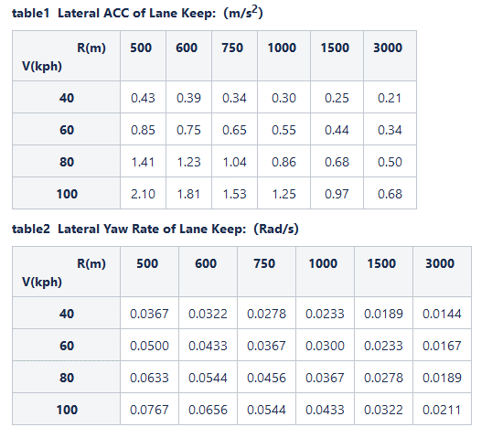
 | 1494 | ILC | 场景 |  |  | Any state in Cruise Mode=> Override (All of the following conditions shall be fulfilled, 所有条件均需满足): V_DRIVER_OVERRIDE == 0x0

 |  |  |  |  | K值列表
 |  |  |  |  | 1 | K_MaxDeviation2StraightLaneCenter4LaneKeep | 0.2 m
 |  |  |  |  | 2 | K_MaxDeviation2CurveLaneCenter4LaneKeep | 0.3 m
 |  |  |  |  | 3 | K_MaxLateralYawrate4LaneKeep |  | See table2 in this page.
 |  |  |  |  | 4 | K_MaxLateralYawrateJerk4LaneKeep | 0.02rad/s2
 |  |  |  |  | 5 | K_MaxLateralAcc4LaneKeep |  | See table1 in this page.
 |  |  |  |  | 6 | K_MaxOscillationAmplitude4LaneKeep | 0.1 m
 |  |  |  |  | 7 | K_MaxOscillationFrequency4LaneKeep | 0.1Hz
 |  |  |  |  | 8 | K_MaxOvershoot2TargetLaneCenter4LaneChange | 0.3 m | straight and curve
 |  |  |  |  | 9 | K_MaxLateralYawrate4LaneChangeInStraight | See table3 in this page. | Straight and curve keep same.
 |  |  |  |  | 10 | K_MaxLateralYawrate4LaneChangeInCurve | See table3 in this page. | Straight and curve keep same.
 |  |  |  |  | 11 | K_MaxLateralYawrateJerk4LaneChangeInStraight | 0.05rad/s2
 |  |  |  |  | 12 | K_MaxLateralYawrateJerk4LaneChangeInCurve | 0.05rad/s2
 |  |  |  |  | 13 | K_MaxLateralAcc4LaneChangeRunningInStraight | See table4 in this page. | Straight and curve keep same.
 |  |  |  |  | 14 | K_MaxLateralAcc4LaneChangeRunningInCurve | See table4 in this page. | Straight and curve keep same.
 |  |  |  |  | 15 | K_MaxLongAcc4LaneChange | No load：≤0.25g
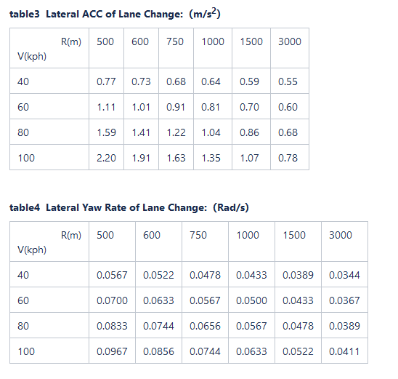
 |  |  |  |  |  |  | Full load：≤0.15g
 |  |  |  |  | 16 | K_MaxLongDec4LaneChange | ≥0.6g
 |  |  |  |  | 17 | K_MaxLongAccJerk4LaneChange | No load：≤2.5m/s3

 |  |  |  |  |  |  | Full load：≤1.5m/s3
 |  |  |  |  | 18 | K_MaxLongDecJerk4LaneChange | ≤6m/s3
 |  |  |  |  | 19 | K_MaxOvershoot2OriginLaneCenter4LaneChangeCancel | 0.3m | Straight and curve keep same.
 |  |  |  |  | 20 | K_MaxLateralOffset2LaneEdge4LaneChangeCancel | 0.8m
 |  |  |  |  | 21 | K_MaxLateralYawrate4LaneChangeCancelInStraight | See table5 in this page. | Straight and curve keep same.
 |  |  |  |  | 22 | K_MaxLateralYawrate4LaneChangeCancelInCurve | See table5 in this page. | Straight and curve keep same.
 |  |  |  |  | 23 | K_MaxLateralYawrateJerk4LaneChangeCancelInStraight | 0.05rad/s2
 |  |  |  |  | 24 | K_MaxLateralYawrateJerk4LaneChangeCancelInCurve | 0.05rad/s2
 |  |  |  |  | 25 | K_MaxLateralAcc4LaneChangeCancelInStraight | See table6 in this page. | Straight and curve keep same.
 |  |  |  |  | 26 | K_MaxLateralAcc4LaneChangeCancelInCurve | See table6 in this page. | Straight and curve keep same.
 |  |  |  |  | 27 | K_MinEgoSpeed4IndicatedLanechange | 40 kph
 |  |  |  |  | 28 | K_MaxEgoSpeed4IndicatedLanechange | 100 kph
 |  |  |  |  | 29 | K_MaxLateralAcc4LaneChange | 1.54 m/s2
 |  |  |  |  | 30 | K_MaxYawRate4LaneChange | 0.2 rad/s
 |  |  |  |  | 31 | K_Distance2MidFrondBumper | 0.8m
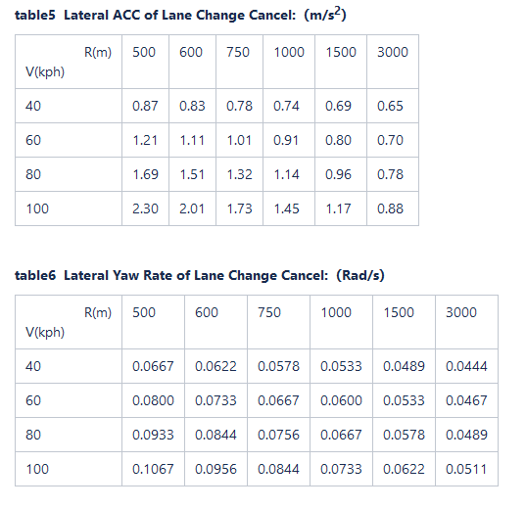
 |  |  |  |  | 32 | K_Duration4EgoInTargetLane | 1.0 s
 |  |  |  |  | 33 | K_Duration4EgoInOriginLane | 1.0 s
 |  |  |  |  | 34 | K_SafetyDist2LeftRoadEdge4LaneChange | 0.2 m
 |  |  |  |  | 35 | K_SafetyDist2RightRoadEdge4LaneChange | 0.2 m
 |  |  |  |  | 36 | K_ActivationRoadCurvature4LaneChange | 600 m
 |  |  |  |  | 37 | K_ActivationRoadRange4LaneChange | 8s
 |  |  |  |  | 38 | K_DeactivationRoadCurvature4LaneChange | 500 m
 |  |  |  |  | 39 | K_DeactivationRoadRange4LaneChange | 1s
 |  |  |  |  | 40 | K_ActivationRoadRange4LaneKeeping | 20s
 |  |  |  |  | 41 | K_MinWaitTime4LaneChange | 1.5 s
 |  |  |  |  | 42 | K_MinTime4LaneChangeInitiate | 1.5 s
 |  |  |  |  | 43 | K_MaxTime4LaneChangeInitiate | 20.0 s
 |  |  |  |  | 44 | K_MaxDuration4LaneChangeManoeurvre | 8.0 s
 |  |  |  |  | 45 | K_Duration4LaneChangeFinished | 1.0 s

statistics
code | feature | case类别 | 示意图 | SUM
ILC-1 | ILC | 无目标变道 |  | 3
ILC-2 | ILC | 无目标变道取消 |  | 5
ILC-3 | ILC | 主车在最左道/最右道，无目标变道 |  | 9
ILC-4 | ILC | 目标车在正后方，主车变道 |  | 7
ILC-5 | ILC | 稳定跟车变道 |  | 1
ILC-6 | ILC | 稳定跟车变道取消 |  | 1
ILC-7 | ILC | 跟车加速变道 |  | 1
ILC-8 | ILC | 接近静止/低速目标车变道 |  | 2
ILC-9 | ILC | 接近静止/低速目标车变道取消 |  | 1
ILC-10 | ILC | 跟车减速变道 |  | 5
ILC-11 | ILC | 跟车减速变道取消 |  | 1
ILC-12 | ILC | 主车目标车同向变道 |  | 5
ILC-13 | ILC | 主车目标车反向变道 |  | 2
ILC-14 | ILC | 目标车在邻道，在变道等待时间抑制变道 |  | 4
ILC-15 | ILC | 目标车在邻道，通过不同动作进入抑制区域，本车变道 |  | 8
ILC-16 | ILC | 变道状态跳转中变道取消 |  | 23
ILC-17 | ILC | 变道fallback | 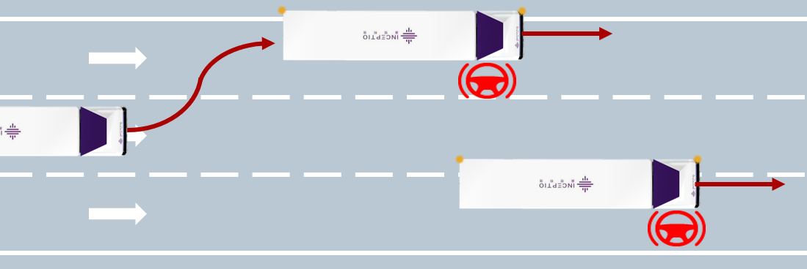 | 14
ILC-18 | ILC | 多目标车变道场景 |  | 17
ILC-19 | ILC | 三车道变道场景 |  | 16
ILC-20 | ILC | Perception ODD组合变道 |  | 25
ILC-21 | ILC | PnC ODD组合变道 | 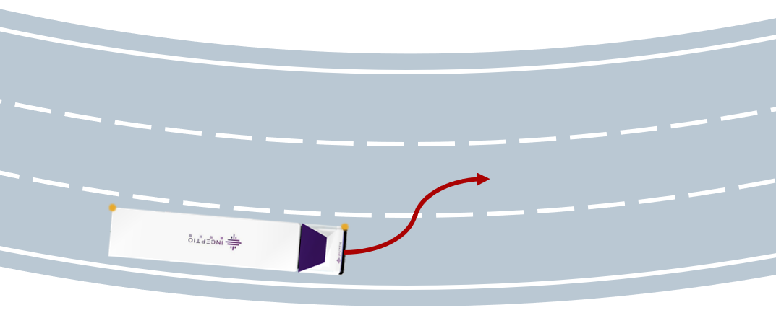 | 9
ILC-22 | ILC | Loc ODD组合变道 |  | 5
ILC-23 | ILC | 变道过程中司机误操作 |  | 4
total |  |  |  | 168

